Estadísticas
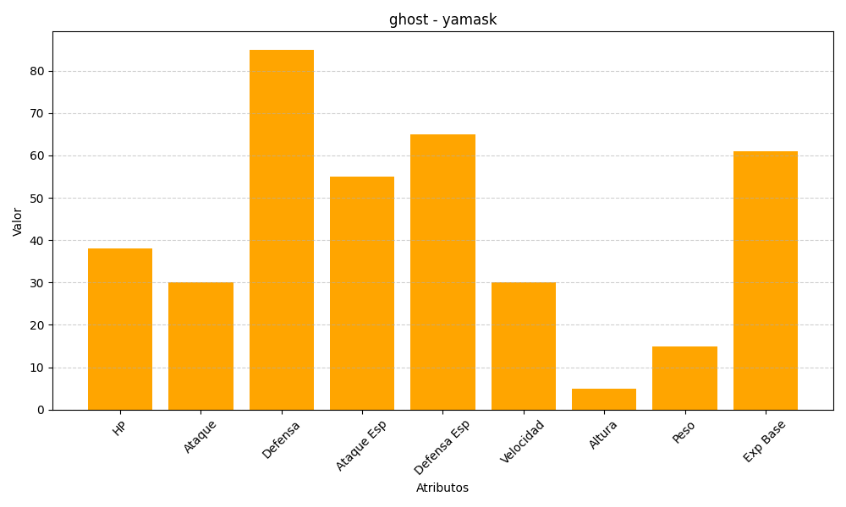
ID | Nombre | Tipo | HP | Ataque | Defensa | Ataque Especial | Defensa Especial | Velocidad | Altura | Peso | Experiencia Base
562 | yamask | ghost | 38 | 30 | 85 | 55 | 65 | 30 | 5 | 15 | 61

